상품제안서
CF484 에코라이프 페셔너블 여성용 헤어밴드 땀 흡수밴드 | 상품코드: F24345

 |  |  |  |  |  |  | 02-412-0044 | www.easy1.co.kr
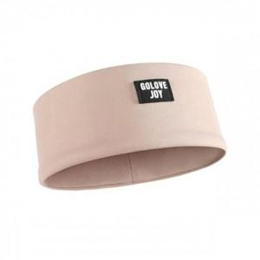

【상세/제작정보】

【인쇄/포장옵션】 | / OPP(비닐)

【공급단가】 | 수량 | 200~ | 500~ | 1,000~ | 3,000~ | 5,000~
*VAT별도 | 단가 | 4,290원 | 4,220원 | 4,120원 | 3,960원 | 3,790원

【상품 URL】 | https://dev.easy1.co.kr:443/src/goods_detail.php?gdno=24345

